Notas
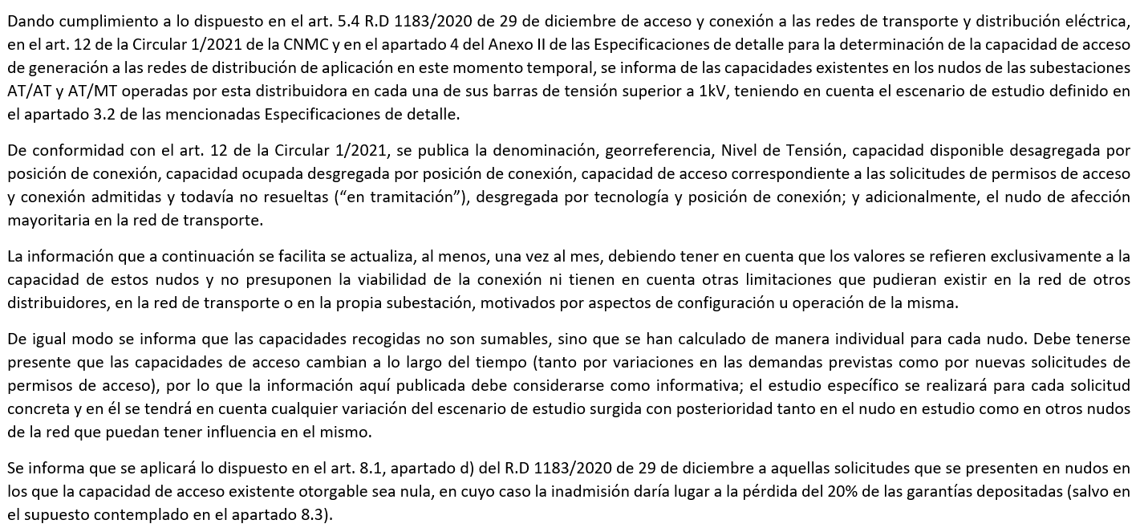
Capacidades de acceso de Generación

 | Estabanell y Pahisa Energía, SAU

 |  | Fecha de publicación: | 2026-09-01 | Hora: | 10:00:00 | - | Vigente

